关系图
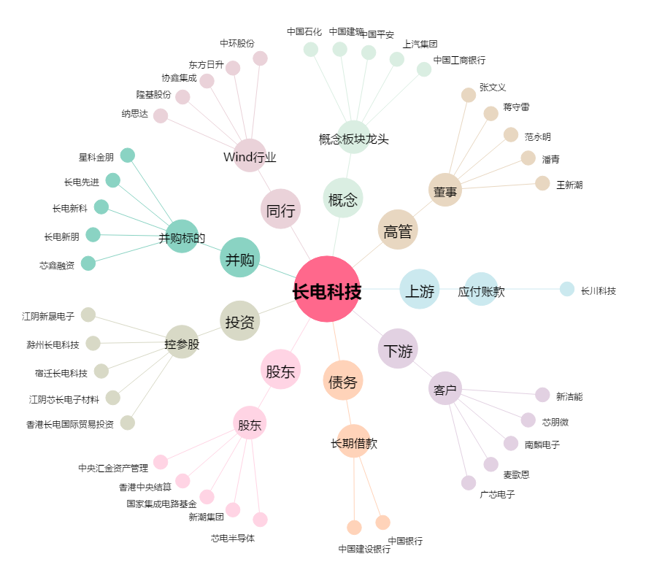
长电科技[600584.SH] - 关系概览图

